Sheet2
 | Haddad | Ciro | Marina | Alckmin | Bolsonaro | Programa do PT – 2018: Promover a democracia, o pluralismo e a diversidade na mídia. Apresentação de “novo marco regulatório da comunicação social eletrônica” com o objetivo de “impedir que beneficiários das concessões públicas e controladores das novas mídias restrinjam o pluralismo e a diversidade” 1.4 CONVOCAR UM NOVO PROCESSO CONSTITUINTE: A SOBERANIA POPULAR EM GRAU MÁXIMO PARA A REFUNDAÇÃO DEMOCRÁTICA DO BRASIL O golpe aprofundou a crise das instituições da República. A refundação democrática, liderada por Lula, implicará mudanças estruturais do Estado e da sociedade para assegurar políticas voltadas à garantia de direitos sociais, civis, políticos, econômicos, culturais e ambientais, e as transformações necessárias ao país.
Abertura Bancária
Tributar Dividendos
Privatizações
Tripé Econômico
Redução Ministérios
Teto de Gastos
Autonomia BC |  |  |  |  |  | Dilma II - Jun/2016: Dilma defendendo a realização de novas eleições em 2016. Dilma I - Out/2014: Dilma envia proposta de regulação da mídia ao Congresso Lula II - Jan/2010: Lançamento do direitos humanos que previa, dentre outras coisas, a revusão da Lei de Anistia, proibição de homenagem pública a pessoas que tenham praticado crimes de lesa-humanidade. Responsabilização de agentes de repressão política do período da ditadura. Criação de um ranking nacional de veículos de comunicação comprometidos com os direitos humanos. - 2009: Lula cedeu a embaixada brasileira de Honduras à Manuel Zelaya – líder da esquerda local para que ele organizasse movimentos contra o governo daquele país. - Dez/2009: Criação de uma instância superior ao TCU e tecnicamente intocável por ocasião da ordem do TCU em paralizar 15 obras do PAC. - Jan/2009 – Brasil acolheu o terrorista italiano Cesare Battisti. - Jun/2007 – Brasil nega asilo político para dois atletas que deserdaram a seleção cubana. - Março/2007: Franklin Marting na Secretaria de Comunicação Social (organização da imprensa oficial e não-oficial em defesa do governo); Lula I - Dez/2004: Câmara rejeita a criação do Conselho Federal dos Jornalistas que teria a missão de fiscalizar a atividade dos jornalistas. - Maio/2004: Expulsão do jornalista Larry Rotter do NYT.
Reforma Previdência
Reforma Tributária
Reforma Trabalhista
Reforma Política
Redução Maioridade Penal
Comentários
Abertura Bancária | Haddad: Usar bancos públicos para competição; imposto baseado no spread
 | Ciro: Usar bancos públicos para pagar dívidas da PF e PJ;
Tributar Dividendos | Bolsonaro: Advoga a redução de impostos para as empresas
Tripé Econômico | Haddad: A favor do mandado duplo pro BC; imposto para evitar apreciação da moeda.
 | Ciro: Câmbio deve estimular a produção doméstica; Melhora no primário através de maior arrecadação
Teto de Gastos | Ciro: A favor do teto para despesas que não são investimentos
 | Marina: Teto deveria dar margem para aumento real do gasto público
 | Bolsonaro: Votou a favor da medida
Autonomia BC | Haddad: Mandado duplo
 | Ciro: Menor inflação com pleno emprego
 | Marina: Se arrependeu da proposta de 2014 sobre o tema.
 | Alckmin: Vê com bons olhos manter a atual equipe
 | Bolsonaro: Pode manter a atual equipe.
Reforma Previdência | Haddad: Só funcionalismo público |  |  |  |  | O déficit do RPPS é de 74 bi, cerca de 30% do total. Grande parte disso são os militares. Outra, a dos servidores civis é muito difícil de reduzir o déficit. A única possibilidade é aumentar a alíquota de contribuição o que é impensável para o PT.
 | Ciro: Funcionalismo público + regime de capitalização com a redução do teto do INSS
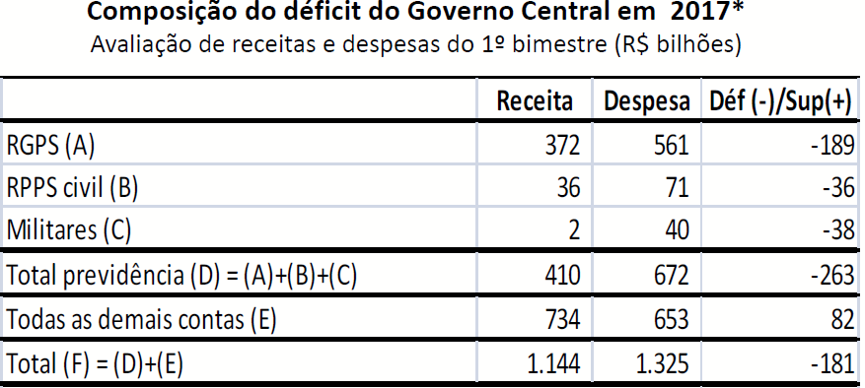
 | Marina: Combater privilégios, acha a reforma do Temer muito dura.
 | Alckmin: Pode usar a reforma do Temer como modelo. Separar a discussão da previdência do assistencialismo
 | Bolsonaro: Instituir um regime alternativo de previdência com capitalização. Pode usar parte da reforma do Temer.
Reforma Trabalhista: | Marina: Precisa aprimorar alguns pontos da reforma

